Hoja1
ID | Caso de prueba | Pasos | Datos | Resultados esperados | Estado | Captura
CP-01 | Login exitoso Admi | 1. Navegar en la pantalla de login. 2. Ingresar email y contraseña. 3. Hacer clic en Iogin. | Usuario: "agustin@empresa.com" Contraseña: "1234" | El usuario ingreasa al sitema y puede ver en barra de navegacion: 1. Personas 2. Incidentes 3. Mi Perfil 4. Cerrar Sesion 5. Visualiza lista de Personas 6. Pude "Ver cuentas" | PASS | 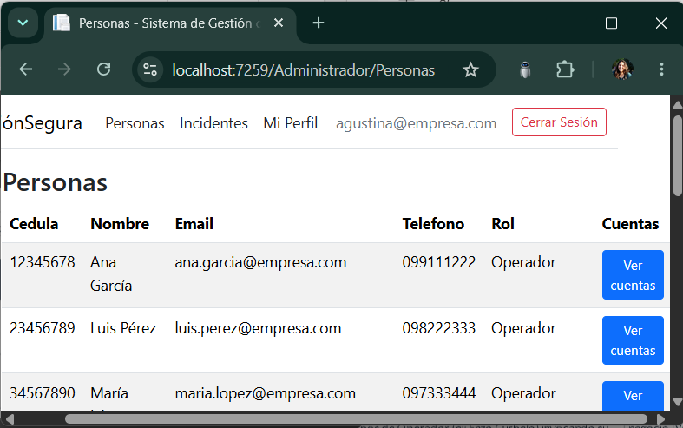
CP-02 | Login exitoso Operador | 1. Navegar en la pantalla de login. 2. Ingresar email y contraseña. 3. Hacer clic en Iogin. | Usuario: "enzo.curbelo@koin.com.br" Contraseña: "1234" | El usuario ingreasa al sitema y puede ver en barra de navegacion: 1. Mi Perfil 2. Mis Activos 3. Cerrar Sesion | PASS | 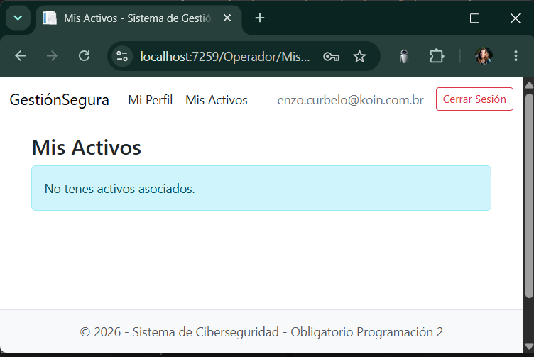
CP-03 | Login fallido | 1.Navegar en la pantalla de login. 2. Ingreso email y contraseña. 3. Hacer clic en Iogin. | Usuario: "enzo.curbelo@koin.com.br" Contraseña: "123" | No se puede iniciar en el sistema. Aparece un cartel: "El correo electronico o la contraseña son incorrectors." | PASS | 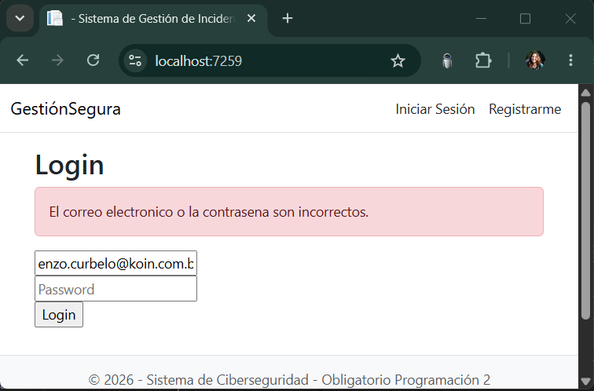
CP-04 | Registro Exitoso | 1. Navegar en la pantalla de Registrarme. 2. Ingresar Cedula de Identidad, Nombre Completo , Correo Electronico, Telefono y Contraseña. 3. Hacer clic en Registrarse. | Cedula de Identidad: "47485299" Nombre Completo: "Valentina Figueroa" Correo Electronico: "Vx@gmail.com" Telefono: "1010101010" Contraseña: "ABCD" | Se registra el usuario como Operador Puede ver: 1. Mi Perfil 2. Mis Activos 3. Cerrar Sesion | PASS | 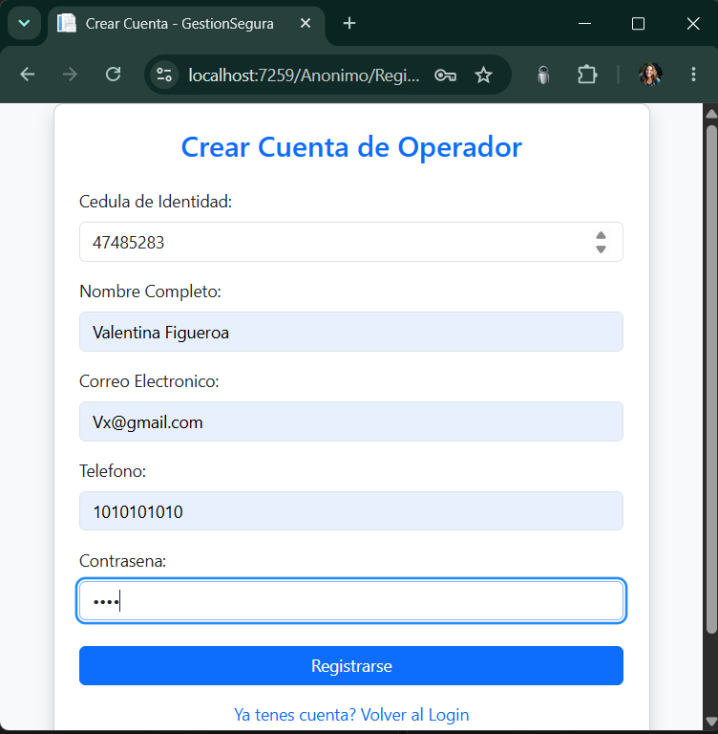
CP-05 | Registro fallido | 1. Navegar en la pantalla de Registrarme. 2. Ingresar Cedula de Identidad, Nombre Completo , Correo Electronico, Telefono y Contraseña se deja bacia. 3. Hacer clic en Registrarse. | Cedula de Identidad: "47485299" Nombre Completo: "Valentina Figueroa" Correo Electronico: "Vx@gmail.com" Telefono: "1010101010" Contraseña: " " | No se puede Crear Cuenta de Operador en el iniciar en el sistema. Aparece un cartel: "La Contraseña no puede ser vacio." | PASS | 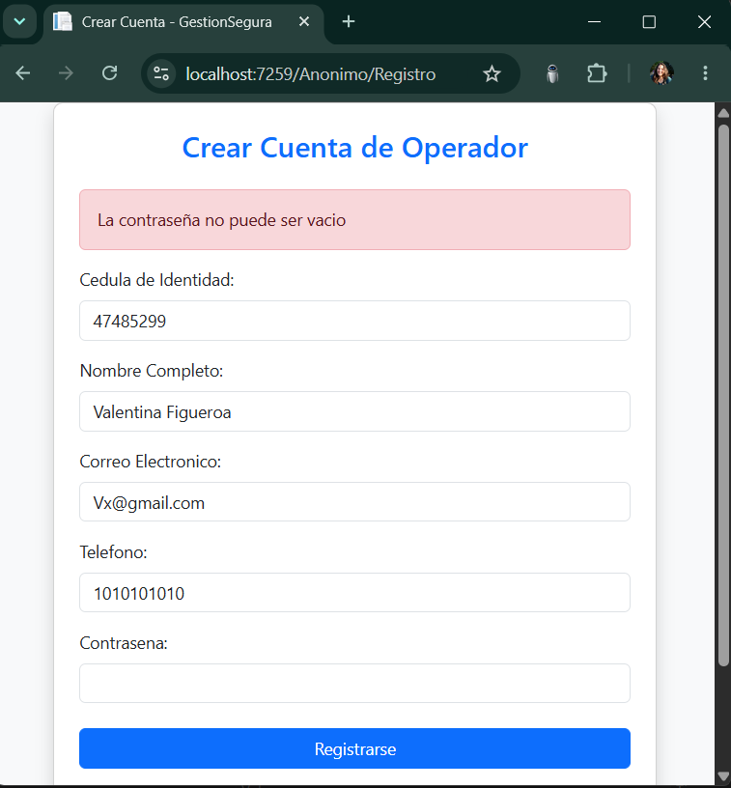
CP-06 | Operador / Admin Ver Mi Perfil | 1. Navegar en el la pantallade del usuario. 2. Clic Mi Pefil | Usuario: "luis.perez@empresa.com" Contraseña: "LuisPérez234" | Puede ver todos los datos: 1. Nombre Completo 2. Correo Electronico 3. Cedula 4. Rol : Operador / Administrador 5. Activos 6. Cuentas Asociadas 7. Pude hacer clic en Rol Ope: "Ver mis Activos" o "Cerrar sesion" Admi: "Volver a Personas" o "Cerrar sesion" | PASS | 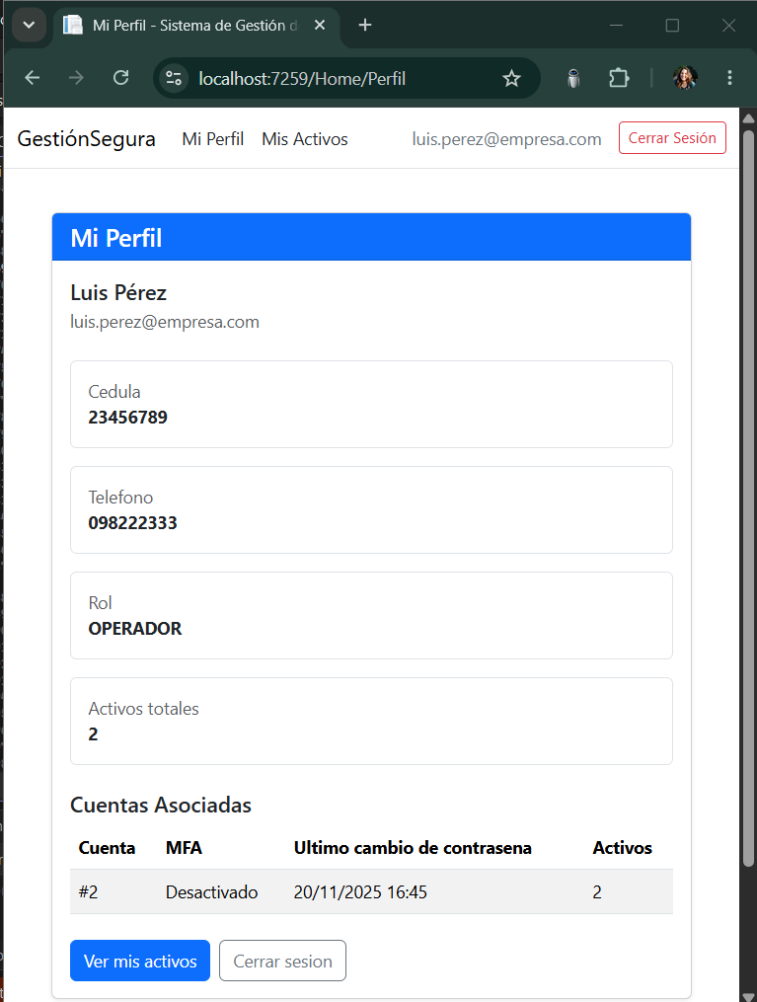
CP-07 | Operador / Admin Logout | 1. El usuario autenticado hace clic "Cerrar Sesion" | Usuario: "maria.lopez@empresa.com" Contraseña: "MaríaLópez345" | 1. Al hacer clic se cierra la sesion 2. Es redireccionado la vista Loging/ Anonimo | PASS | 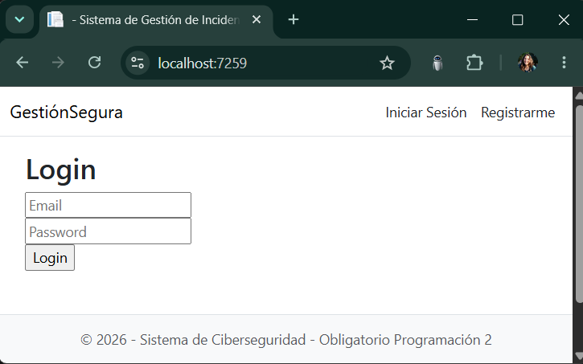
CP-08 | Admin Ver "Personas" | 1. Caundo ingresa ya puede visualizar la lista de Personas que tienen cunetas. 2. Puede hacer clic "Persona" en cualquier lugar del sistema y muestra lista de personas | Usuario: "agustin@empresa.com" Contraseña: "1234" | 1. Se ve la lista de Personas 2. Se puede hacer clic en "Ver Cuenta" de usuario que se prefiera | PASS | 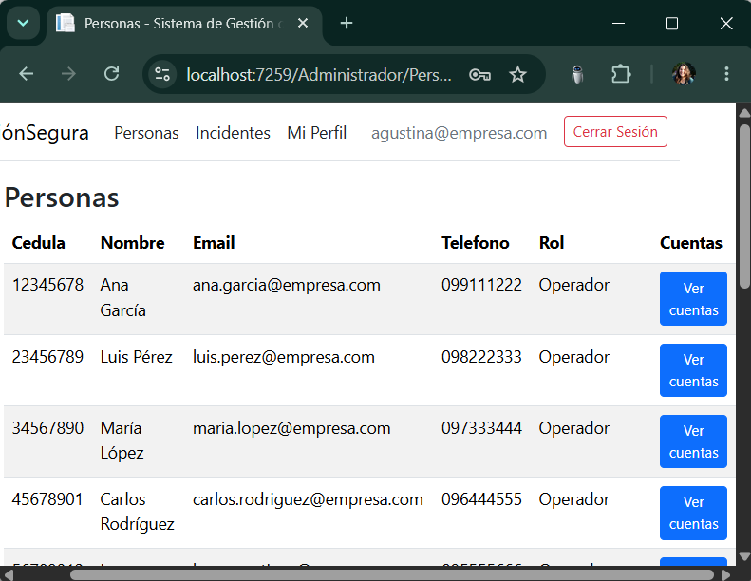
CP-09 | Admin Crear Cuenta | 1. Clic "Ver cuenta" 2. Clic "Crear nueva Cuenta" 3. Habilitar MFA 4. clic "Guardar Cuenta" | Usuario: "agustin@empresa.com" Contraseña: "1234" | 1. Se viasuliza la nueva cuenta que se le creo al operador | PASS | 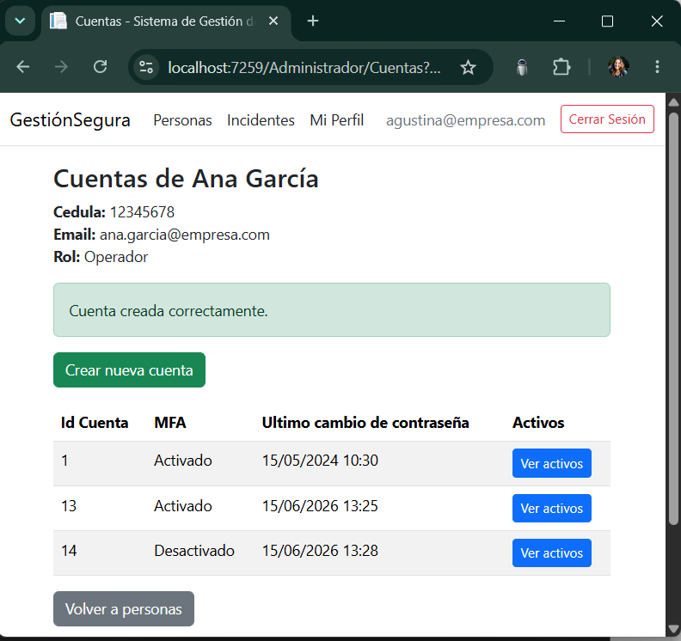
CP-10 | Admini Crear Activo | 1. Clic "Ver cuenta" en Administrador/Personas 2. Clic "Ver activos" 3. Clic "Crear Nuevo Activo" 4. Completar datos 5. Clic "Guardae Activo | Usuario: "agustin@empresa.com" Contraseña: "1234" Nombre del Activo: Sam A50 Tipo de Activo: MOVIL Nivel de criticidad: 3 Tiene backup | 1. Se visualiza Activos de la cuenta del rspectivo oprador que le estoy creando 2. Se vizualiza mensaje "Activo creado Correctamente" | PASS | 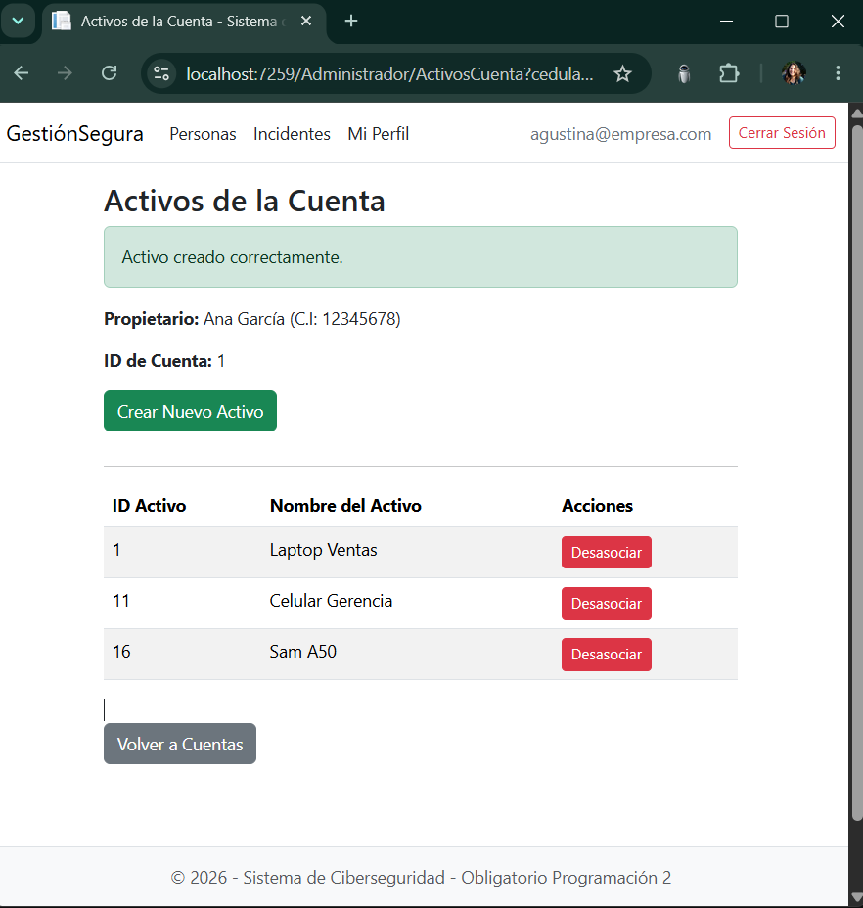
CP-11 | Admin Desasociar Activo | 1. Clic "Desasociar" en Administrador/Cuenta 2. Viasulizamos para confirmar ¿Seguro que deseas desasociar este activo de la cuenta? 3. Clic Aceptar | Usuario: "agustin@empresa.com" Contraseña: "1234" Activo a desasociar ID Activo: 16 Nombre del Activo: Sam A50 | 1. Si la desasociacion quedo correcta, se visualiza "Activo desasociado correctamente" 2. Ademas se sigue vizualizando los Activos que tieno o no la cuenta con la que estoy trabajando de operador | PASS | 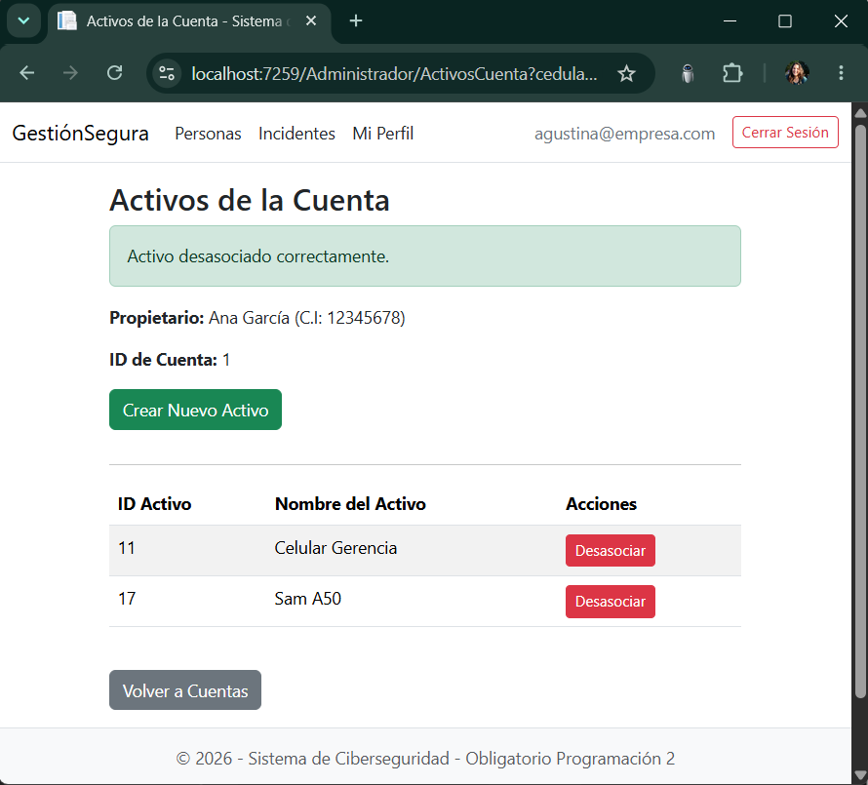
CP-12 | Admin Listar Incidentes | 1. Clic "Incidentes" en Administrador/Persona 2. Vizualizacion de lista Incidentes | Usuario: "agustin@empresa.com" Contraseña: "1234" | 1. Visuaizacion de lista de Incidentes en orden de mayor a menor por severidad | PASS | 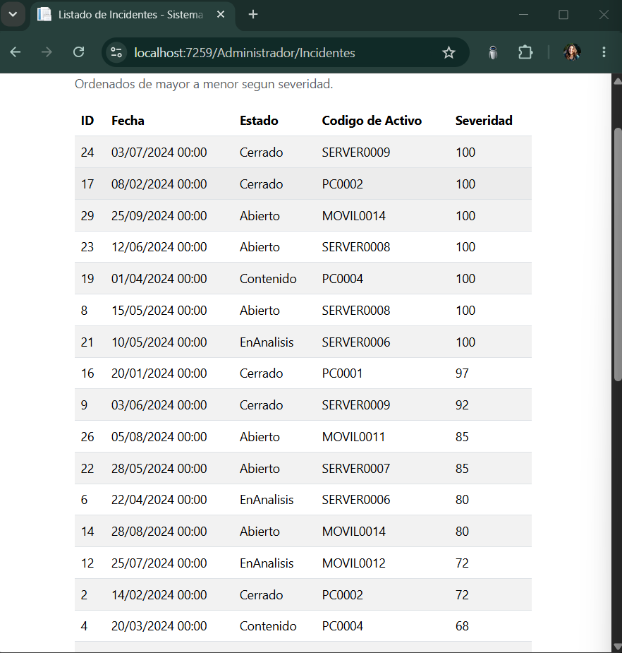
CP-13 | Operador Ver Mis Activos | 1. Usuario Operador logueado 2. Visualiza Lista de Activos en Operador/MisActivos | Usuario: "martin.diaz@empresa.com" Contraseña: "MartínDíaz890" | 1. Se vizualiza los activos 2. Ordenados: Codigo, Nombre, Tipo, Criticidad, Backup | PASS | 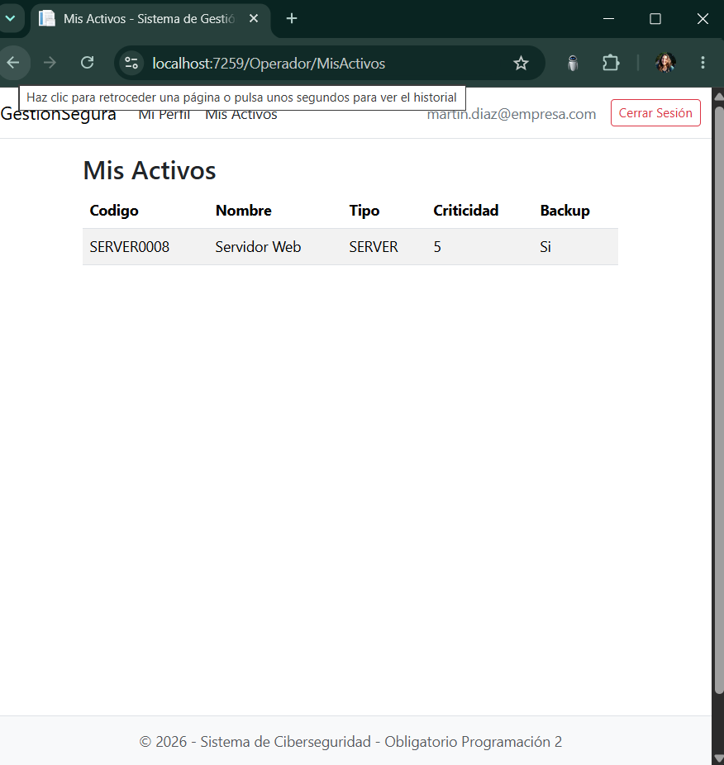
CP-14 | Operador Activos Vacios | 1. Usuario logueado 2. Visualizo que no tienen Activos en Operador/MisActivos | Usuario: "enzo.curbelo@koin.com.br" Contraseña: "123" | 1. Se vizualiza mensaje de "No tiene activos asociados" | PASS | 